2024
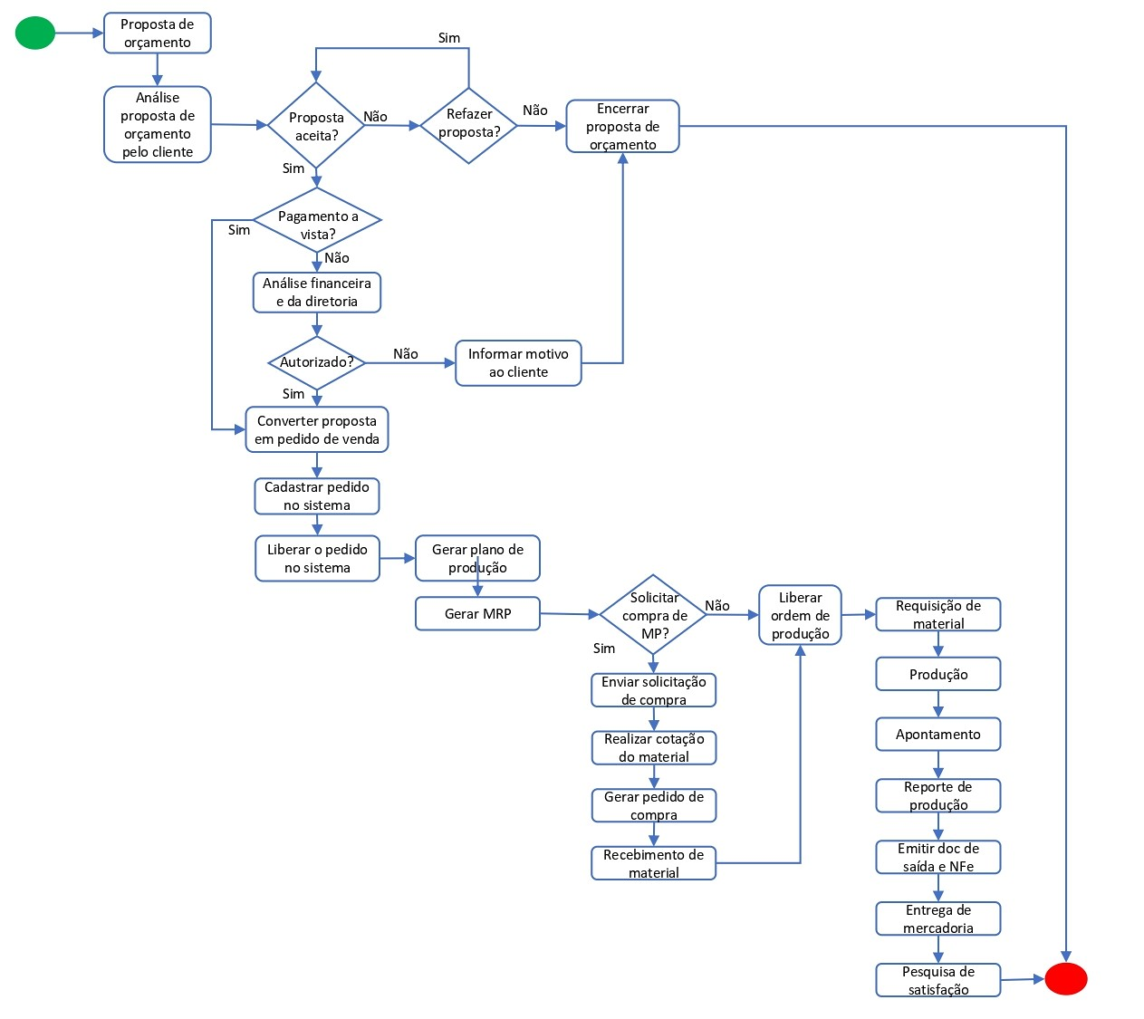
 | Sistema de Qualidade Só Aço |  |  |  |  |  |  | Identificação
 | FOR - Formulário |  |  |  |  |  |  | FOR-SA-0112
 |  |  |  |  |  |  |  | Emissão | 2019-01-15
 | Planilha de Gerenciamento de Riscos e oportunidades |  |  |  |  |  |  | Revisão | Data da rev.
 |  |  |  |  |  |  |  | 00 | 2019-01-15
 |  |  |  |  |  |  |  | Página 1 de 1

Setor: | Comercial |  | Responsável: |  | Marcos Amorim

 |  | Identificação do risco |  | Análise do risco |  |  | Avaliação do risco |  | Tratamento
Etapas do Processo | Requisitos de saída da etapa do processo | Riscos relacionadas a etapa do processo | Descrição da consequência | Gravidade | Urgência | Tendência | Impacto (G+U+T)/3 | Probabilidade
ATENDER CLIENTES | Bom atendimento | Não tratar o cliente de forma correta | Não efetivação da venda | 4 | 3 | 2 | 3 | 2 | Treinamento equipe de vendas
NEGOCIAR VALORES | Efetivação da venda | Valores muito fora do padrão do mercado | Clientes não darem informações boas da empresa referente aos preços praticados. | 4 | 4 | 2 | 3 | 1 | Levantamento de custos dos produtos, para melhoramento de preços para torna-los competitivos
CADASTRAR CLIENTE | Cadastrar clientes com as informações corretas | Cadastrar clientes com informaçoes incorretas/incompletas | Emissão incorreta da NF / Não entrega do protudo | 3 | 4 | 2 | 3 | 2 | Orientações a equipe de vendas
GERAR PEDIDO | Proposta aprovada | Valores ou itens não de acordo com a proposta. | Emissão incorreta da NF / Devolução do pedido | 4 | 3 | 2 | 3 | 2 | Orientações periodicas da equipe de vendas / Treinamento
 |  |  |  |  | DEFINIÇÕES
Gravidade: | Ugência | Tendência | Probabilidade |  | Gravidade: Qual o nível de gravidade das consequencias que o risco pode trazer para a empresa?
5 - Extremamente grave | 5 - Requer ação imediata | 5 - Vai piorar rapidamente | 5 - Muito alto
4 - Muito grave | 4 - Urgente | 4 - Vai piorar pouco a pouco | 4 - Alto |  | Urgência: Qual o nível de urgência para tratamento do risco
3 - Grave | 3 - O mais rápido possível | 3 - Vai piorar | 3 - Moderado |  | Tendência: Qual o nível de tendência de evolução do risco
2 - Pouco grave | 2 - Pouco urgente | 2 - Vai piorar a longo prazo | 2 - Baixo
1 - Risco insignificante | 1 - Pode esperar | 1 - Está estabilizado | 1 - Muito baixo |  | Impacto = Qual nível de impacto que o risco pode trazer para a empresa
 |  |  |  |  | Probabilidade = Qual a chance do risco acontecer?

 |  | MATRIZ PROBABILIDADE X IMPACTO

Fluxo do processo

